train_seed1
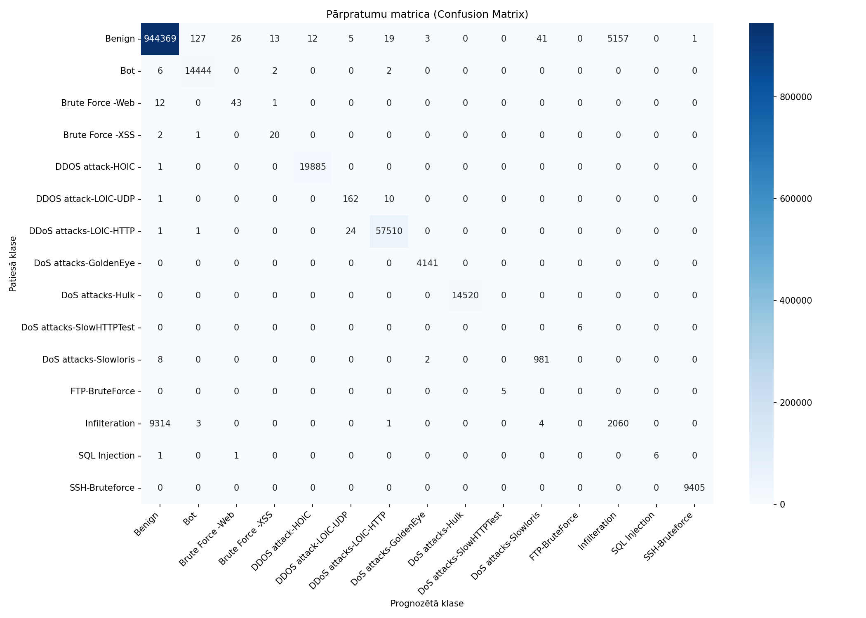
Datukopas nosaukums | merged_no_nan_clean_headers_no_duplicates_train_seed1
Ierakstu skaits | 1082359
Prognozēšanas laiks (s) | 14.0148
Precizitāte (Accuracy) | 0.9863
Precīzumspēja (Precision) | 0.7492
F1 rādītājs (F1 measure) | 0.7525
F1 Weighted | 0.9848
AUC-ROC | 0.9893

Klase | Precīzumspēja (precision) | Pārklājums (recall) | F1 rādītājs (F1 measure) | Ierakstu skaits testa kopā
Benign | 0.9902 | 0.9943 | 0.9923 | 949773
Bot | 0.9909 | 0.9993 | 0.9951 | 14454
Brute Force -Web | 0.6143 | 0.7679 | 0.6825 | 56
Brute Force -XSS | 0.5556 | 0.8696 | 0.6780 | 23
DDOS attack-HOIC | 0.9994 | 0.9999 | 0.9997 | 19886
DDOS attack-LOIC-UDP | 0.8482 | 0.9364 | 0.8901 | 173
DDoS attacks-LOIC-HTTP | 0.9994 | 0.9995 | 0.9995 | 57536
DoS attacks-GoldenEye | 0.9988 | 1.0000 | 0.9994 | 4141
DoS attacks-Hulk | 1.0000 | 1.0000 | 1.0000 | 14520
DoS attacks-SlowHTTPTest | 0.0000 | 0.0000 | 0.0000 | 6
DoS attacks-Slowloris | 0.9561 | 0.9899 | 0.9727 | 991
FTP-BruteForce | 0.0000 | 0.0000 | 0.0000 | 5
Infilteration | 0.2854 | 0.1810 | 0.2215 | 11382
SQL Injection | 1.0000 | 0.7500 | 0.8571 | 8
SSH-Bruteforce | 0.9999 | 1.0000 | 0.9999 | 9405

Pazīme | Svarīgums (Svars)
Active Std | 0.3007
Idle Std | 0.1946
Bwd IAT Max | 0.1421
Bwd Seg Size Avg | 0.049
Fwd Pkt Len Max | 0.0283
Fwd URG Flags | 0.0279
Flow IAT Std | 0.0244
Fwd IAT Std | 0.0209
Bwd IAT Std | 0.0184
Subflow Bwd Byts | 0.0167

train_stratified_10pct_seed1

Datukopas nosaukums | merged_no_nan_clean_headers_no_duplicates_train_stratified_10pct_seed1
Ierakstu skaits | 1082359
Prognozēšanas laiks (s) | 11.7085
Precizitāte (Accuracy) | 0.9864
Precīzumspēja (Precision) | 0.8176
F1 rādītājs (F1 measure) | 0.7762
F1 Weighted | 0.9847
AUC-ROC | 0.9922

Klase | Precīzumspēja (precision) | Pārklājums (recall) | F1 rādītājs (F1 measure) | Ierakstu skaits testa kopā
Benign | 0.9899 | 0.9947 | 0.9923 | 949773
Bot | 0.9932 | 0.9979 | 0.9955 | 14454
Brute Force -Web | 0.7872 | 0.6607 | 0.7184 | 56
Brute Force -XSS | 0.7241 | 0.9130 | 0.8077 | 23
DDOS attack-HOIC | 0.9998 | 0.9999 | 0.9999 | 19886
DDOS attack-LOIC-UDP | 0.7989 | 0.8266 | 0.8125 | 173
DDoS attacks-LOIC-HTTP | 0.9992 | 0.9993 | 0.9993 | 57536
DoS attacks-GoldenEye | 1.0000 | 0.9998 | 0.9999 | 4141
DoS attacks-Hulk | 1.0000 | 1.0000 | 1.0000 | 14520
DoS attacks-SlowHTTPTest | 0.7500 | 0.5000 | 0.6000 | 6
DoS attacks-Slowloris | 0.9498 | 0.9929 | 0.9709 | 991
FTP-BruteForce | 0.0000 | 0.0000 | 0.0000 | 5
Infilteration | 0.2726 | 0.1592 | 0.2010 | 11382
SQL Injection | 1.0000 | 0.3750 | 0.5455 | 8
SSH-Bruteforce | 0.9998 | 1.0000 | 0.9999 | 9405

Pazīme | Svarīgums (Svars)
Fwd Act Data Pkts | 0.1689
Fwd Seg Size Min | 0.0793
Fwd Pkt Len Max | 0.068
ECE Flag Cnt | 0.0622
TotLen Fwd Pkts | 0.0331
Bwd Header Len | 0.0311
Bwd IAT Max | 0.0299
Fwd IAT Std | 0.0271
Bwd Pkts/s | 0.0261
Pkt Len Max | 0.0257

train_stratified_25pct_seed1

Datukopas nosaukums | merged_no_nan_clean_headers_no_duplicates_train_stratified_25pct_seed1
Ierakstu skaits | 1082359
Prognozēšanas laiks (s) | 13.0605
Precizitāte (Accuracy) | 0.9863
Precīzumspēja (Precision) | 0.7534
F1 rādītājs (F1 measure) | 0.7595
F1 Weighted | 0.9848
AUC-ROC | 0.9925

Klase | Precīzumspēja (precision) | Pārklājums (recall) | F1 rādītājs (F1 measure) | Ierakstu skaits testa kopā
Benign | 0.9901 | 0.9944 | 0.9922 | 949773
Bot | 0.9918 | 0.9990 | 0.9953 | 14454
Brute Force -Web | 0.4071 | 0.8214 | 0.5444 | 56
Brute Force -XSS | 0.6562 | 0.9130 | 0.7636 | 23
DDOS attack-HOIC | 0.9991 | 0.9999 | 0.9995 | 19886
DDOS attack-LOIC-UDP | 0.8324 | 0.8902 | 0.8603 | 173
DDoS attacks-LOIC-HTTP | 0.9993 | 0.9995 | 0.9994 | 57536
DoS attacks-GoldenEye | 0.9995 | 0.9998 | 0.9996 | 4141
DoS attacks-Hulk | 1.0000 | 1.0000 | 1.0000 | 14520
DoS attacks-SlowHTTPTest | 0.0000 | 0.0000 | 0.0000 | 6
DoS attacks-Slowloris | 0.9771 | 0.9909 | 0.9840 | 991
FTP-BruteForce | 0.1667 | 0.2000 | 0.1818 | 5
Infilteration | 0.2815 | 0.1750 | 0.2158 | 11382
SQL Injection | 1.0000 | 0.7500 | 0.8571 | 8
SSH-Bruteforce | 0.9999 | 1.0000 | 0.9999 | 9405

Pazīme | Svarīgums (Svars)
Fwd Act Data Pkts | 0.1366
Fwd Header Len | 0.1039
ECE Flag Cnt | 0.0813
Fwd Seg Size Min | 0.0731
Fwd Pkt Len Max | 0.0642
Fwd Seg Size Avg | 0.0384
Bwd IAT Max | 0.0271
Bwd Pkts/s | 0.0252
Pkt Len Max | 0.025
Fwd IAT Std | 0.0244

train_stratified_50pct_seed1

Datukopas nosaukums | merged_no_nan_clean_headers_no_duplicates_train_stratified_50pct_seed1
Ierakstu skaits | 1082359
Prognozēšanas laiks (s) | 15.8020
Precizitāte (Accuracy) | 0.9862
Precīzumspēja (Precision) | 0.7842
F1 rādītājs (F1 measure) | 0.7841
F1 Weighted | 0.9848
AUC-ROC | 0.9917

Klase | Precīzumspēja (precision) | Pārklājums (recall) | F1 rādītājs (F1 measure) | Ierakstu skaits testa kopā
Benign | 0.9903 | 0.9941 | 0.9922 | 949773
Bot | 0.9916 | 0.9992 | 0.9954 | 14454
Brute Force -Web | 0.7213 | 0.7857 | 0.7521 | 56
Brute Force -XSS | 0.6176 | 0.9130 | 0.7368 | 23
DDOS attack-HOIC | 0.9990 | 0.9999 | 0.9995 | 19886
DDOS attack-LOIC-UDP | 0.8556 | 0.9249 | 0.8889 | 173
DDoS attacks-LOIC-HTTP | 0.9995 | 0.9995 | 0.9995 | 57536
DoS attacks-GoldenEye | 0.9995 | 0.9998 | 0.9996 | 4141
DoS attacks-Hulk | 1.0000 | 1.0000 | 1.0000 | 14520
DoS attacks-SlowHTTPTest | 0.3333 | 0.3333 | 0.3333 | 6
DoS attacks-Slowloris | 0.9713 | 0.9909 | 0.9810 | 991
FTP-BruteForce | 0.0000 | 0.0000 | 0.0000 | 5
Infilteration | 0.2840 | 0.1876 | 0.2259 | 11382
SQL Injection | 1.0000 | 0.7500 | 0.8571 | 8
SSH-Bruteforce | 0.9999 | 1.0000 | 0.9999 | 9405

Pazīme | Svarīgums (Svars)
Fwd Act Data Pkts | 0.1281
Fwd Seg Size Min | 0.0797
Fwd Pkt Len Max | 0.0639
ECE Flag Cnt | 0.0598
Fwd Pkt Len Min | 0.0479
Fwd Seg Size Avg | 0.0314
Active Mean | 0.0295
Fwd Pkt Len Mean | 0.0276
Bwd IAT Std | 0.0275
Fwd Header Len | 0.0272

train_stratified_75pct_seed1

Datukopas nosaukums | merged_no_nan_clean_headers_no_duplicates_train_stratified_75pct_seed1
Ierakstu skaits | 1082359
Prognozēšanas laiks (s) | 14.0862
Precizitāte (Accuracy) | 0.9863
Precīzumspēja (Precision) | 0.7546
F1 rādītājs (F1 measure) | 0.7655
F1 Weighted | 0.9848
AUC-ROC | 0.9928

Klase | Precīzumspēja (precision) | Pārklājums (recall) | F1 rādītājs (F1 measure) | Ierakstu skaits testa kopā
Benign | 0.9902 | 0.9942 | 0.9922 | 949773
Bot | 0.9909 | 0.9992 | 0.9951 | 14454
Brute Force -Web | 0.5244 | 0.7679 | 0.6232 | 56
Brute Force -XSS | 0.7000 | 0.9130 | 0.7925 | 23
DDOS attack-HOIC | 0.9994 | 0.9999 | 0.9997 | 19886
DDOS attack-LOIC-UDP | 0.8608 | 0.9653 | 0.9101 | 173
DDoS attacks-LOIC-HTTP | 0.9996 | 0.9995 | 0.9996 | 57536
DoS attacks-GoldenEye | 1.0000 | 1.0000 | 1.0000 | 4141
DoS attacks-Hulk | 1.0000 | 1.0000 | 1.0000 | 14520
DoS attacks-SlowHTTPTest | 0.0000 | 0.0000 | 0.0000 | 6
DoS attacks-Slowloris | 0.9714 | 0.9929 | 0.9820 | 991
FTP-BruteForce | 0.1429 | 0.2000 | 0.1667 | 5
Infilteration | 0.2830 | 0.1825 | 0.2219 | 11382
SQL Injection | 0.8571 | 0.7500 | 0.8000 | 8
SSH-Bruteforce | 1.0000 | 1.0000 | 1.0000 | 9405

Pazīme | Svarīgums (Svars)
Fwd Seg Size Min | 0.0661
Fwd IAT Std | 0.0636
Fwd Act Data Pkts | 0.0613
Fwd Pkt Len Max | 0.061
ECE Flag Cnt | 0.0457
Fwd IAT Mean | 0.0428
Pkt Len Min | 0.0361
Fwd Pkt Len Min | 0.035
ACK Flag Cnt | 0.0314
Fwd Pkt Len Mean | 0.0311

train_grupa1_10pct_seed1
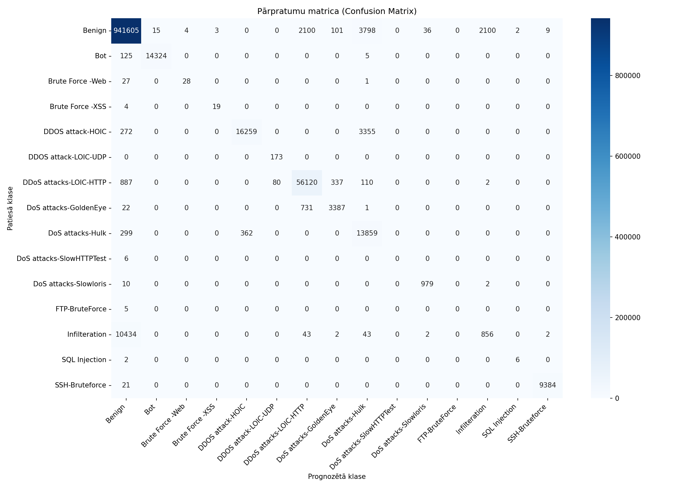
Datukopas nosaukums | merged_no_nan_clean_headers_no_duplicates_train_grupa1_10pct_seed1
Ierakstu skaits | 1082359
Prognozēšanas laiks (s) | 12.5349
Precizitāte (Accuracy) | 0.9766
Precīzumspēja (Precision) | 0.7252
F1 rādītājs (F1 measure) | 0.7067
F1 Weighted | 0.9737
AUC-ROC | 0.9806

Klase | Precīzumspēja (precision) | Pārklājums (recall) | F1 rādītājs (F1 measure) | Ierakstu skaits testa kopā
Benign | 0.9873 | 0.9914 | 0.9893 | 949773
Bot | 0.9990 | 0.9910 | 0.9950 | 14454
Brute Force -Web | 0.8750 | 0.5000 | 0.6364 | 56
Brute Force -XSS | 0.8636 | 0.8261 | 0.8444 | 23
DDOS attack-HOIC | 0.9782 | 0.8176 | 0.8907 | 19886
DDOS attack-LOIC-UDP | 0.6838 | 1.0000 | 0.8122 | 173
DDoS attacks-LOIC-HTTP | 0.9513 | 0.9754 | 0.9632 | 57536
DoS attacks-GoldenEye | 0.8850 | 0.8179 | 0.8502 | 4141
DoS attacks-Hulk | 0.6546 | 0.9545 | 0.7766 | 14520
DoS attacks-SlowHTTPTest | 0.0000 | 0.0000 | 0.0000 | 6
DoS attacks-Slowloris | 0.9626 | 0.9879 | 0.9751 | 991
FTP-BruteForce | 0.0000 | 0.0000 | 0.0000 | 5
Infilteration | 0.2892 | 0.0752 | 0.1194 | 11382
SQL Injection | 0.7500 | 0.7500 | 0.7500 | 8
SSH-Bruteforce | 0.9988 | 0.9978 | 0.9983 | 9405

Pazīme | Svarīgums (Svars)
TotLen Bwd Pkts | 0.2682
SYN Flag Cnt | 0.2395
TotLen Fwd Pkts | 0.1267
Tot Bwd Pkts | 0.1126
Protocol | 0.1096
Tot Fwd Pkts | 0.1011
Flow Duration | 0.0424

train_stratified_10pct_grupa1_1
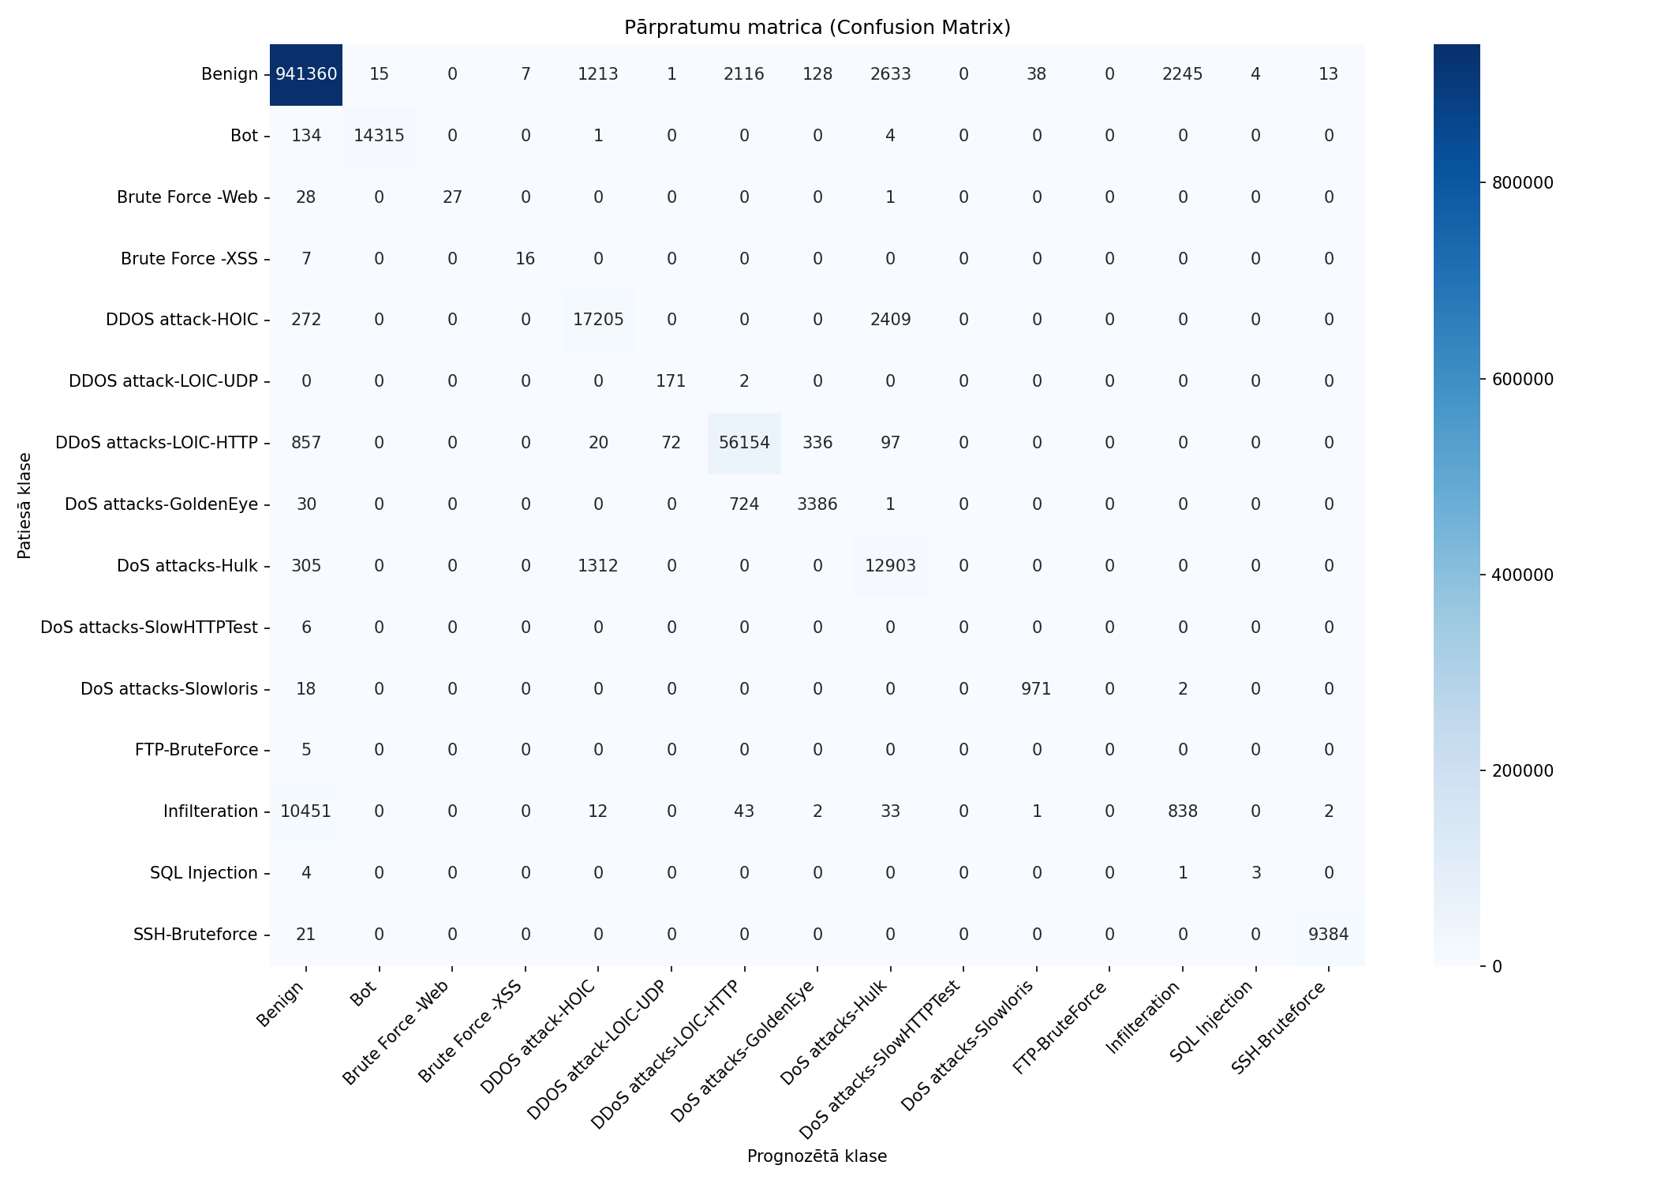
Datukopas nosaukums | merged_no_nan_clean_headers_no_duplicates_train_stratified_10pct_grupa1_10pct_seed1
Ierakstu skaits | 1082359
Prognozēšanas laiks (s) | 11.2393
Precizitāte (Accuracy) | 0.9763
Precīzumspēja (Precision) | 0.6971
F1 rādītājs (F1 measure) | 0.6737
F1 Weighted | 0.9733
AUC-ROC | 0.9849

Klase | Precīzumspēja (precision) | Pārklājums (recall) | F1 rādītājs (F1 measure) | Ierakstu skaits testa kopā
Benign | 0.9873 | 0.9911 | 0.9892 | 949773
Bot | 0.9990 | 0.9904 | 0.9946 | 14454
Brute Force -Web | 1.0000 | 0.4821 | 0.6506 | 56
Brute Force -XSS | 0.6957 | 0.6957 | 0.6957 | 23
DDOS attack-HOIC | 0.8706 | 0.8652 | 0.8679 | 19886
DDOS attack-LOIC-UDP | 0.7008 | 0.9884 | 0.8201 | 173
DDoS attacks-LOIC-HTTP | 0.9511 | 0.9760 | 0.9634 | 57536
DoS attacks-GoldenEye | 0.8790 | 0.8177 | 0.8472 | 4141
DoS attacks-Hulk | 0.7136 | 0.8886 | 0.7916 | 14520
DoS attacks-SlowHTTPTest | 0.0000 | 0.0000 | 0.0000 | 6
DoS attacks-Slowloris | 0.9614 | 0.9798 | 0.9705 | 991
FTP-BruteForce | 0.0000 | 0.0000 | 0.0000 | 5
Infilteration | 0.2715 | 0.0736 | 0.1158 | 11382
SQL Injection | 0.4286 | 0.3750 | 0.4000 | 8
SSH-Bruteforce | 0.9984 | 0.9978 | 0.9981 | 9405

Pazīme | Svarīgums (Svars)
TotLen Fwd Pkts | 0.2274
TotLen Bwd Pkts | 0.2044
Protocol | 0.1436
Tot Bwd Pkts | 0.1392
Tot Fwd Pkts | 0.1386
Flow Duration | 0.1009
SYN Flag Cnt | 0.046

train_stratified_25pct_grupa1_1

Datukopas nosaukums | merged_no_nan_clean_headers_no_duplicates_train_stratified_25pct_grupa1_10pct_seed1
Ierakstu skaits | 1082359
Prognozēšanas laiks (s) | 12.0774
Precizitāte (Accuracy) | 0.9765
Precīzumspēja (Precision) | 0.7189
F1 rādītājs (F1 measure) | 0.6915
F1 Weighted | 0.9736
AUC-ROC | 0.9853

Klase | Precīzumspēja (precision) | Pārklājums (recall) | F1 rādītājs (F1 measure) | Ierakstu skaits testa kopā
Benign | 0.9873 | 0.9913 | 0.9893 | 949773
Bot | 0.9990 | 0.9907 | 0.9948 | 14454
Brute Force -Web | 0.9333 | 0.5000 | 0.6512 | 56
Brute Force -XSS | 0.4722 | 0.7391 | 0.5763 | 23
DDOS attack-HOIC | 0.9351 | 0.8401 | 0.8850 | 19886
DDOS attack-LOIC-UDP | 0.7020 | 0.9942 | 0.8230 | 173
DDoS attacks-LOIC-HTTP | 0.9505 | 0.9754 | 0.9628 | 57536
DoS attacks-GoldenEye | 0.8780 | 0.8201 | 0.8480 | 4141
DoS attacks-Hulk | 0.6745 | 0.9256 | 0.7803 | 14520
DoS attacks-SlowHTTPTest | 0.0000 | 0.0000 | 0.0000 | 6
DoS attacks-Slowloris | 0.9607 | 0.9879 | 0.9741 | 991
FTP-BruteForce | 0.0000 | 0.0000 | 0.0000 | 5
Infilteration | 0.2909 | 0.0756 | 0.1200 | 11382
SQL Injection | 1.0000 | 0.6250 | 0.7692 | 8
SSH-Bruteforce | 1.0000 | 0.9974 | 0.9987 | 9405

Pazīme | Svarīgums (Svars)
TotLen Fwd Pkts | 0.229
TotLen Bwd Pkts | 0.2088
Protocol | 0.152
Tot Fwd Pkts | 0.1357
Tot Bwd Pkts | 0.135
Flow Duration | 0.0993
SYN Flag Cnt | 0.04

train_stratified_50pct_grupa1_1

Datukopas nosaukums | merged_no_nan_clean_headers_no_duplicates_train_stratified_50pct_grupa1_10pct_seed1
Ierakstu skaits | 1082359
Prognozēšanas laiks (s) | 12.3755
Precizitāte (Accuracy) | 0.9765
Precīzumspēja (Precision) | 0.7337
F1 rādītājs (F1 measure) | 0.6968
F1 Weighted | 0.9737
AUC-ROC | 0.9848

Klase | Precīzumspēja (precision) | Pārklājums (recall) | F1 rādītājs (F1 measure) | Ierakstu skaits testa kopā
Benign | 0.9873 | 0.9913 | 0.9893 | 949773
Bot | 0.9988 | 0.9912 | 0.9950 | 14454
Brute Force -Web | 0.9032 | 0.5000 | 0.6437 | 56
Brute Force -XSS | 0.7037 | 0.8261 | 0.7600 | 23
DDOS attack-HOIC | 0.9735 | 0.8192 | 0.8897 | 19886
DDOS attack-LOIC-UDP | 0.7020 | 0.9942 | 0.8230 | 173
DDoS attacks-LOIC-HTTP | 0.9509 | 0.9756 | 0.9631 | 57536
DoS attacks-GoldenEye | 0.8845 | 0.8177 | 0.8498 | 4141
DoS attacks-Hulk | 0.6578 | 0.9514 | 0.7778 | 14520
DoS attacks-SlowHTTPTest | 0.0000 | 0.0000 | 0.0000 | 6
DoS attacks-Slowloris | 0.9570 | 0.9879 | 0.9722 | 991
FTP-BruteForce | 0.0000 | 0.0000 | 0.0000 | 5
Infilteration | 0.2880 | 0.0785 | 0.1233 | 11382
SQL Injection | 1.0000 | 0.5000 | 0.6667 | 8
SSH-Bruteforce | 0.9986 | 0.9978 | 0.9982 | 9405

Pazīme | Svarīgums (Svars)
Protocol | 0.4897
TotLen Bwd Pkts | 0.1952
TotLen Fwd Pkts | 0.1262
Tot Fwd Pkts | 0.0647
Tot Bwd Pkts | 0.0507
Flow Duration | 0.0473
SYN Flag Cnt | 0.0262

train_stratified_75pct_grupa1_1

Datukopas nosaukums | merged_no_nan_clean_headers_no_duplicates_train_stratified_75pct_grupa1_10pct_seed1
Ierakstu skaits | 1082359
Prognozēšanas laiks (s) | 12.4581
Precizitāte (Accuracy) | 0.9764
Precīzumspēja (Precision) | 0.7328
F1 rādītājs (F1 measure) | 0.7007
F1 Weighted | 0.9735
AUC-ROC | 0.9772

Klase | Precīzumspēja (precision) | Pārklājums (recall) | F1 rādītājs (F1 measure) | Ierakstu skaits testa kopā
Benign | 0.9873 | 0.9913 | 0.9893 | 949773
Bot | 0.9990 | 0.9911 | 0.9950 | 14454
Brute Force -Web | 0.8750 | 0.5000 | 0.6364 | 56
Brute Force -XSS | 0.7391 | 0.7391 | 0.7391 | 23
DDOS attack-HOIC | 0.9705 | 0.8211 | 0.8896 | 19886
DDOS attack-LOIC-UDP | 0.6923 | 0.9884 | 0.8143 | 173
DDoS attacks-LOIC-HTTP | 0.9507 | 0.9752 | 0.9628 | 57536
DoS attacks-GoldenEye | 0.8795 | 0.8199 | 0.8486 | 4141
DoS attacks-Hulk | 0.6561 | 0.9494 | 0.7760 | 14520
DoS attacks-SlowHTTPTest | 0.0000 | 0.0000 | 0.0000 | 6
DoS attacks-Slowloris | 0.9608 | 0.9889 | 0.9746 | 991
FTP-BruteForce | 0.0000 | 0.0000 | 0.0000 | 5
Infilteration | 0.2832 | 0.0737 | 0.1170 | 11382
SQL Injection | 1.0000 | 0.6250 | 0.7692 | 8
SSH-Bruteforce | 0.9988 | 0.9978 | 0.9983 | 9405

Pazīme | Svarīgums (Svars)
SYN Flag Cnt | 0.2979
Protocol | 0.1914
Tot Fwd Pkts | 0.1332
Tot Bwd Pkts | 0.1079
TotLen Fwd Pkts | 0.1075
Flow Duration | 0.101
TotLen Bwd Pkts | 0.0612

train_grupa2_50pct_seed1

Datukopas nosaukums | merged_no_nan_clean_headers_no_duplicates_train_grupa2_50pct_seed1
Ierakstu skaits | 1082359
Prognozēšanas laiks (s) | 13.8603
Precizitāte (Accuracy) | 0.9829
Precīzumspēja (Precision) | 0.7149
F1 rādītājs (F1 measure) | 0.7074
F1 Weighted | 0.9798
AUC-ROC | 0.9867

Klase | Precīzumspēja (precision) | Pārklājums (recall) | F1 rādītājs (F1 measure) | Ierakstu skaits testa kopā
Benign | 0.9880 | 0.9928 | 0.9904 | 949773
Bot | 0.9990 | 0.9912 | 0.9951 | 14454
Brute Force -Web | 0.9375 | 0.5357 | 0.6818 | 56
Brute Force -XSS | 0.4082 | 0.8696 | 0.5556 | 23
DDOS attack-HOIC | 0.8641 | 0.9858 | 0.9209 | 19886
DDOS attack-LOIC-UDP | 0.7798 | 0.9827 | 0.8696 | 173
DDoS attacks-LOIC-HTTP | 0.9766 | 0.9830 | 0.9798 | 57536
DoS attacks-GoldenEye | 0.9986 | 0.9993 | 0.9989 | 4141
DoS attacks-Hulk | 0.9874 | 1.0000 | 0.9936 | 14520
DoS attacks-SlowHTTPTest | 0.0000 | 0.0000 | 0.0000 | 6
DoS attacks-Slowloris | 0.9611 | 0.9970 | 0.9787 | 991
FTP-BruteForce | 0.0000 | 0.0000 | 0.0000 | 5
Infilteration | 0.3248 | 0.0954 | 0.1475 | 11382
SQL Injection | 0.5000 | 0.5000 | 0.5000 | 8
SSH-Bruteforce | 0.9992 | 0.9999 | 0.9995 | 9405

Pazīme | Svarīgums (Svars)
Tot Bwd Pkts | 0.354
Fwd Pkt Len Min | 0.0628
Fwd Pkt Len Max | 0.0482
Fwd Header Len | 0.0417
ECE Flag Cnt | 0.038
Tot Fwd Pkts | 0.0307
Fwd Pkts/s | 0.028
Bwd Pkt Len Max | 0.0268
TotLen Fwd Pkts | 0.0235
Fwd Seg Size Avg | 0.0227

train_stratified_10pct_grupa2_5

Datukopas nosaukums | merged_no_nan_clean_headers_no_duplicates_train_stratified_10pct_grupa2_50pct_seed1
Ierakstu skaits | 1082359
Prognozēšanas laiks (s) | 12.0786
Precizitāte (Accuracy) | 0.9825
Precīzumspēja (Precision) | 0.7983
F1 rādītājs (F1 measure) | 0.7494
F1 Weighted | 0.9795
AUC-ROC | 0.9886

Klase | Precīzumspēja (precision) | Pārklājums (recall) | F1 rādītājs (F1 measure) | Ierakstu skaits testa kopā
Benign | 0.9879 | 0.9925 | 0.9902 | 949773
Bot | 0.9977 | 0.9908 | 0.9942 | 14454
Brute Force -Web | 1.0000 | 0.5357 | 0.6977 | 56
Brute Force -XSS | 0.7600 | 0.8261 | 0.7917 | 23
DDOS attack-HOIC | 0.8632 | 0.9853 | 0.9202 | 19886
DDOS attack-LOIC-UDP | 0.7306 | 0.9249 | 0.8163 | 173
DDoS attacks-LOIC-HTTP | 0.9742 | 0.9832 | 0.9787 | 57536
DoS attacks-GoldenEye | 0.9962 | 0.9998 | 0.9980 | 4141
DoS attacks-Hulk | 0.9874 | 0.9999 | 0.9936 | 14520
DoS attacks-SlowHTTPTest | 0.6667 | 0.3333 | 0.4444 | 6
DoS attacks-Slowloris | 0.9599 | 0.9899 | 0.9747 | 991
FTP-BruteForce | 0.0000 | 0.0000 | 0.0000 | 5
Infilteration | 0.3011 | 0.0929 | 0.1420 | 11382
SQL Injection | 0.7500 | 0.3750 | 0.5000 | 8
SSH-Bruteforce | 0.9994 | 0.9999 | 0.9996 | 9405

Pazīme | Svarīgums (Svars)
Fwd Pkt Len Max | 0.1129
Fwd Header Len | 0.0896
CWE Flag Count | 0.0695
Bwd Pkt Len Max | 0.0608
RST Flag Cnt | 0.055
Fwd Seg Size Avg | 0.0525
Fwd PSH Flags | 0.047
ACK Flag Cnt | 0.0434
TotLen Fwd Pkts | 0.0387
Fwd Pkt Len Mean | 0.0357

train_stratified_25pct_grupa2_5

Datukopas nosaukums | merged_no_nan_clean_headers_no_duplicates_train_stratified_25pct_grupa2_50pct_seed1
Ierakstu skaits | 1082359
Prognozēšanas laiks (s) | 13.2150
Precizitāte (Accuracy) | 0.9827
Precīzumspēja (Precision) | 0.7264
F1 rādītājs (F1 measure) | 0.7171
F1 Weighted | 0.9796
AUC-ROC | 0.9890

Klase | Precīzumspēja (precision) | Pārklājums (recall) | F1 rādītājs (F1 measure) | Ierakstu skaits testa kopā
Benign | 0.9880 | 0.9927 | 0.9903 | 949773
Bot | 0.9993 | 0.9911 | 0.9952 | 14454
Brute Force -Web | 1.0000 | 0.5357 | 0.6977 | 56
Brute Force -XSS | 0.6061 | 0.8696 | 0.7143 | 23
DDOS attack-HOIC | 0.8581 | 0.9866 | 0.9179 | 19886
DDOS attack-LOIC-UDP | 0.7714 | 0.9364 | 0.8460 | 173
DDoS attacks-LOIC-HTTP | 0.9746 | 0.9834 | 0.9790 | 57536
DoS attacks-GoldenEye | 0.9981 | 0.9993 | 0.9987 | 4141
DoS attacks-Hulk | 0.9874 | 1.0000 | 0.9937 | 14520
DoS attacks-SlowHTTPTest | 0.0000 | 0.0000 | 0.0000 | 6
DoS attacks-Slowloris | 0.9703 | 0.9899 | 0.9800 | 991
FTP-BruteForce | 0.0000 | 0.0000 | 0.0000 | 5
Infilteration | 0.3264 | 0.0922 | 0.1437 | 11382
SQL Injection | 0.4167 | 0.6250 | 0.5000 | 8
SSH-Bruteforce | 0.9993 | 0.9997 | 0.9995 | 9405

Pazīme | Svarīgums (Svars)
Fwd Pkt Len Max | 0.1109
Fwd Header Len | 0.0852
CWE Flag Count | 0.0759
Bwd Pkt Len Max | 0.0627
RST Flag Cnt | 0.0585
Fwd Pkt Len Mean | 0.0551
Fwd PSH Flags | 0.051
Fwd Seg Size Avg | 0.0467
ACK Flag Cnt | 0.0463
Flow Byts/s | 0.0346

train_stratified_50pct_grupa2_5

Datukopas nosaukums | merged_no_nan_clean_headers_no_duplicates_train_stratified_50pct_grupa2_50pct_seed1
Ierakstu skaits | 1082359
Prognozēšanas laiks (s) | 13.5003
Precizitāte (Accuracy) | 0.9829
Precīzumspēja (Precision) | 0.7236
F1 rādītājs (F1 measure) | 0.7211
F1 Weighted | 0.9799
AUC-ROC | 0.9880

Klase | Precīzumspēja (precision) | Pārklājums (recall) | F1 rādītājs (F1 measure) | Ierakstu skaits testa kopā
Benign | 0.9879 | 0.9929 | 0.9904 | 949773
Bot | 0.9990 | 0.9913 | 0.9951 | 14454
Brute Force -Web | 0.9667 | 0.5179 | 0.6744 | 56
Brute Force -XSS | 0.4773 | 0.9130 | 0.6269 | 23
DDOS attack-HOIC | 0.8674 | 0.9846 | 0.9223 | 19886
DDOS attack-LOIC-UDP | 0.7617 | 0.9422 | 0.8424 | 173
DDoS attacks-LOIC-HTTP | 0.9769 | 0.9828 | 0.9798 | 57536
DoS attacks-GoldenEye | 0.9981 | 0.9993 | 0.9987 | 4141
DoS attacks-Hulk | 0.9874 | 1.0000 | 0.9937 | 14520
DoS attacks-SlowHTTPTest | 0.1667 | 0.1667 | 0.1667 | 6
DoS attacks-Slowloris | 0.9656 | 0.9909 | 0.9781 | 991
FTP-BruteForce | 0.0000 | 0.0000 | 0.0000 | 5
Infilteration | 0.3257 | 0.0965 | 0.1489 | 11382
SQL Injection | 0.3750 | 0.7500 | 0.5000 | 8
SSH-Bruteforce | 0.9990 | 0.9999 | 0.9995 | 9405

Pazīme | Svarīgums (Svars)
Fwd Pkt Len Max | 0.0921
ECE Flag Cnt | 0.0776
Fwd Header Len | 0.0771
Fwd Pkt Len Min | 0.069
Fwd Pkt Len Mean | 0.0559
Fwd Seg Size Avg | 0.0547
Bwd Pkt Len Max | 0.0536
CWE Flag Count | 0.0484
Flow Byts/s | 0.0427
ACK Flag Cnt | 0.0381

train_stratified_75pct_grupa2_5

Datukopas nosaukums | merged_no_nan_clean_headers_no_duplicates_train_stratified_75pct_grupa2_50pct_seed1
Ierakstu skaits | 1082359
Prognozēšanas laiks (s) | 13.7043
Precizitāte (Accuracy) | 0.9826
Precīzumspēja (Precision) | 0.7167
F1 rādītājs (F1 measure) | 0.7192
F1 Weighted | 0.9797
AUC-ROC | 0.9834

Klase | Precīzumspēja (precision) | Pārklājums (recall) | F1 rādītājs (F1 measure) | Ierakstu skaits testa kopā
Benign | 0.9879 | 0.9926 | 0.9903 | 949773
Bot | 0.9992 | 0.9912 | 0.9952 | 14454
Brute Force -Web | 0.8108 | 0.5357 | 0.6452 | 56
Brute Force -XSS | 0.4000 | 0.7826 | 0.5294 | 23
DDOS attack-HOIC | 0.8680 | 0.9846 | 0.9226 | 19886
DDOS attack-LOIC-UDP | 0.7897 | 0.9769 | 0.8734 | 173
DDoS attacks-LOIC-HTTP | 0.9756 | 0.9831 | 0.9793 | 57536
DoS attacks-GoldenEye | 0.9988 | 0.9988 | 0.9988 | 4141
DoS attacks-Hulk | 0.9874 | 1.0000 | 0.9936 | 14520
DoS attacks-SlowHTTPTest | 0.0000 | 0.0000 | 0.0000 | 6
DoS attacks-Slowloris | 0.9527 | 0.9970 | 0.9744 | 991
FTP-BruteForce | 0.1250 | 0.2000 | 0.1538 | 5
Infilteration | 0.3007 | 0.0947 | 0.1441 | 11382
SQL Injection | 0.5556 | 0.6250 | 0.5882 | 8
SSH-Bruteforce | 0.9993 | 0.9999 | 0.9996 | 9405

Pazīme | Svarīgums (Svars)
Fwd Pkt Len Min | 0.2795
Bwd Header Len | 0.2543
Bwd Pkt Len Mean | 0.0615
Pkt Len Mean | 0.0525
Tot Fwd Pkts | 0.0478
Fwd Header Len | 0.0326
TotLen Fwd Pkts | 0.0287
TotLen Bwd Pkts | 0.0259
Bwd Pkt Len Min | 0.0231
Fwd Pkt Len Max | 0.0205

